DEMO试用信息
企业培训学习平台DMEO试用信息

 | PC版登陆 | 员工微信端（扫码关注“内训宝”公众微信号，进入后点击左下角内训宝） | APP下载
 | 员工端：http://t.nxb100.com/ 管理员端：http://t.nxb100.com/admin | 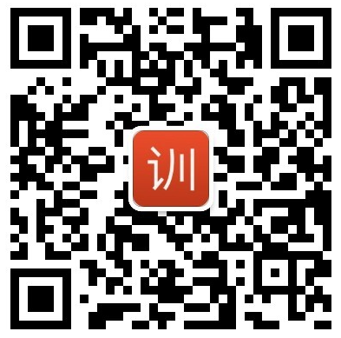 | 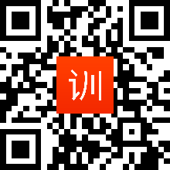

 | PC/微信/APP 统一登录账户 账号：njbl 密码：123456

